Matriz de confusion
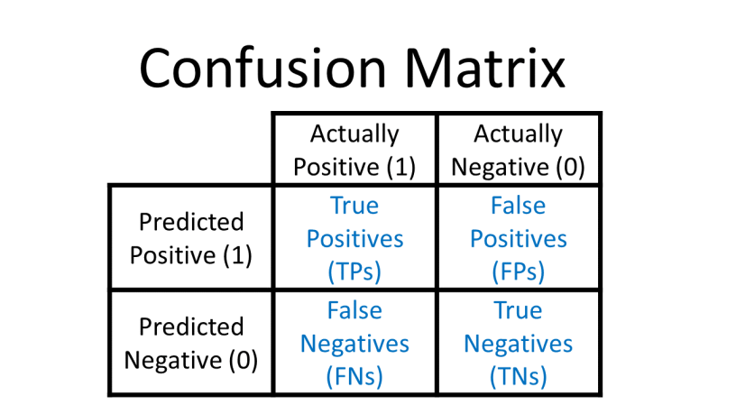
Modelo V1 | LSTM Clasico
 | Verdaderos Positivos = 0 | Falsos Positivos = 0
 | Falsos Negativos = 32614 | Falsos Negativos = 36012

Modelo V2 | LSTM Bidireccional
 | Verdaderos Positivos = 0 | Falsos Positivos = 0
 | Falsos Negativos = 32614 | Falsos Negativos = 36012

Modelo V3 | CNN
 | Verdaderos Positivos = 36012 | Falsos Positivos = 0
 | Falsos Negativos = 0 | Falsos Negativos = 32613

